Collecte données
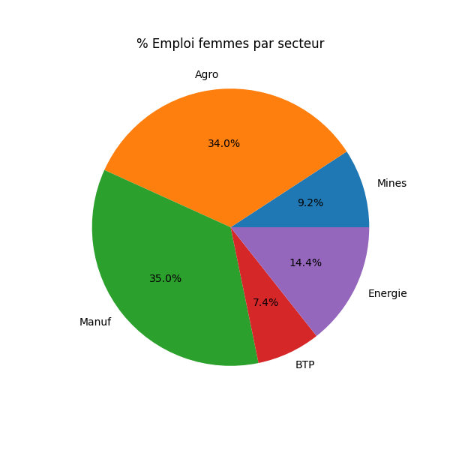
MINES & METALURGIE
Nom entreprise | Région | Prod. installée | Prod. réalisée | Emplois | % Emploi femmes | IDE reçus (M USD) | Contraintes | Maj
MinEx Guinea | Kindia | 1 200 000 t/y | 1 050 000 t | 1 500 | 12 % | 45 | Faible teneur minerai | 2026‑03‑31
Alpha Metal | Nzérékoré | 950 000 t/y | 820 000 t | 1 100 | 10 % | 38 | Infrastructure | 2026‑02‑15
Guinée Bauxite SA | Boké | 3 000 000 t/y | 2 750 000 t | 4 200 | 15 % | 110 | Logistique portuaire | 2026‑04‑05
FerMiner | Kankan | 700 000 t/y | 550 000 t | 850 | 9 % | 22 | Disponibilité eau | 2026‑01‑20
AllSteel Mining | Mamou | 880 000 t/y | 820 000 t | 1 000 | 11 % | 30 | Energie instable | 2026‑03‑10

AGRO INDUSTRIE
Nom entreprise | Région | Prod. installée (t/y) | Prod. réalisée (t) | Emplois | % Emploi femmes | IDE reçus (M USD) | Contraintes | Maj
AgroPlus | Conakry | 50 000 | 48 200 | 420 | 42 % | 5 | Matières premières | 2026‑03‑31
GrainMaster | Kindia | 75 000 | 70 300 | 560 | 38 % | 8 | Stockage | 2026‑04‑02
FruitCo | Labé | 30 000 | 29 500 | 290 | 47 % | 3.2 | Saisonnière | 2026‑03‑22
AgroEast | Nzérékoré | 60 000 | 57 000 | 510 | 40 % | 6.4 | Transport | 2026‑04‑01
NutriFoods | Boké | 80 000 | 75 500 | 620 | 44 % | 9.1 | Energie | 2026‑03‑28

MANUFACTURES LEGERES
Nom entreprise | Région | Prod. installée (units/y) | Prod. réalisée | Emplois | % Emploi femmes | IDE reçus (M USD) | Contraintes | Maj
TextiConakry | Conakry | 1 000 000 | 920 000 | 1 200 | 55 % | 12 | Matières premières | 2026‑04‑04
FootWear GN | Kindia | 850 000 | 780 000 | 980 | 48 % | 9.5 | Technologies | 2026‑03‑21
Paper & Pack SA | Mamou | 600 000 | 580 000 | 710 | 36 % | 7 | Logistique | 2026‑04‑03
CraftMakers | Boké | 420 000 | 400 000 | 560 | 50 % | 4.2 | Marché local | 2026‑03‑29
ElecParts | Kankan | 550 000 | 510 000 | 690 | 28 % | 5.8 | Energie | 2026‑04‑05

BTP & CONSTRUCTION
Nom entreprise | Région | Prod. installée (m²/an) | Prod. réalisée | Emplois | % Emploi femmes | IDE reçus (M USD) | Contraintes | Maj
BuildCon GN | Conakry | 500 000 | 470 000 | 3 400 | 8 % | 25 | Accès financement | 2026‑04‑01
Roads & Infra | Kindia | 750 000 | 720 000 | 4 100 | 6 % | 33 | Matières coûteuses | 2026‑03‑30
UrbanDev | Boké | 620 000 | 600 000 | 3 200 | 12 % | 27 | Réglementation | 2026‑03‑27
BridgeWorks | Mamou | 480 000 | 460 000 | 2 900 | 9 % | 22 | Pénurie main d’œuvre | 2026‑04‑02
Housing SA | Kankan | 690 000 | 660 000 | 3 800 | 11 % | 29 | Logistique | 2026‑03‑26

ENERGIE
Nom entreprise | Région | Prod. installée (GWh) | Prod. réalisée | Emplois | % Emploi femmes | IDE reçus (M USD) | Contraintes | Maj
Guinée Energies | Conakry | 1 500 | 1 400 | 2 100 | 14 % | 40 | Fiabilité réseau | 2026‑04‑05
SolarPower GN | Kindia | 850 | 830 | 780 | 22 % | 12 | Saison | 2026‑04‑01
HydroSea | Boké | 2 000 | 1 970 | 2 900 | 10 % | 55 | Démarrage turbine | 2026‑03‑31
WindWest | Mamou | 650 | 620 | 520 | 18 % | 8 | Vitesses vents | 2026‑03‑25
BioFuel GN | Nzérékoré | 780 | 760 | 610 | 25 % | 10 | Logistique | 2026‑04‑04

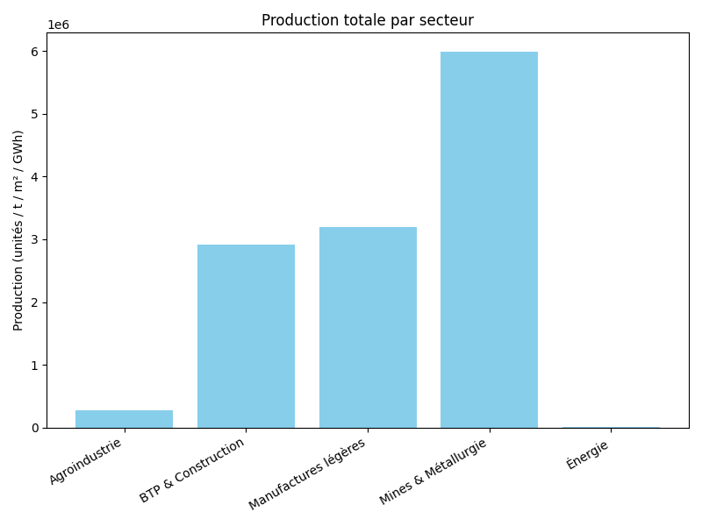
CONSOLIDATION
Secteur | Nom entreprise | Région | Production réalisée | Total emplois créés | IDE reçus (M USD) | Contraintes
Mines & Métallurgie | MinEx Guinea | Kindia | 1 050 000 t | 1 500 | 45 | Faible teneur minerai
Mines & Métallurgie | Alpha Metal | Nzérékoré | 820 000 t | 1 100 | 38 | Infrastructure
Mines & Métallurgie | Guinée Bauxite SA | Boké | 2 750 000 t | 4 200 | 110 | Logistique portuaire
Mines & Métallurgie | FerMiner | Kankan | 550 000 t | 850 | 22 | Disponibilité eau
Mines & Métallurgie | AllSteel Mining | Mamou | 820 000 t | 1 000 | 30 | Energie instable
Agroindustrie | AgroPlus | Conakry | 48 200 t | 420 | 5 | Matières premières
Agroindustrie | GrainMaster | Kindia | 70 300 t | 560 | 8 | Stockage
Agroindustrie | FruitCo | Labé | 29 500 t | 290 | 3.2 | Saisonnière
Agroindustrie | AgroEast | Nzérékoré | 57 000 t | 510 | 6.4 | Transport
Agroindustrie | NutriFoods | Boké | 75 500 t | 620 | 9.1 | Energie
Manufactures légères | TextiConakry | Conakry | 920 000 u | 1 200 | 12 | Matières premières
Manufactures légères | FootWear GN | Kindia | 780 000 u | 980 | 9.5 | Technologies
Manufactures légères | Paper & Pack SA | Mamou | 580 000 u | 710 | 7 | Logistique
Manufactures légères | CraftMakers | Boké | 400 000 u | 560 | 4.2 | Marché local
Manufactures légères | ElecParts | Kankan | 510 000 u | 690 | 5.8 | Energie
BTP & Construction | BuildCon GN | Conakry | 470 000 m² | 3 400 | 25 | Accès financement
BTP & Construction | Roads & Infra | Kindia | 720 000 m² | 4 100 | 33 | Matières coûteuses
BTP & Construction | UrbanDev | Boké | 600 000 m² | 3 200 | 27 | Réglementation
BTP & Construction | BridgeWorks | Mamou | 460 000 m² | 2 900 | 22 | Pénurie main d’œuvre
BTP & Construction | Housing SA | Kankan | 660 000 m² | 3 800 | 29 | Logistique
Énergie | Guinée Energies | Conakry | 1 400 GWh | 2 100 | 40 | Fiabilité réseau
Énergie | SolarPower GN | Kindia | 830 GWh | 780 | 12 | Saison
Énergie | HydroSea | Boké | 1 970 GWh | 2 900 | 55 | Démarrage turbine
Énergie | WindWest | Mamou | 620 GWh | 520 | 8 | Vitesses vents
Énergie | BioFuel GN | Nzérékoré | 760 GWh | 610 | 10 | Logistique

MINES
MINES & METALURGIE
Nom entreprise | Région | Prod. installée | Prod. réalisée | Emplois | % Emploi femmes | IDE reçus (M USD) | Contraintes | Maj
MinEx Guinea | Kindia | 1 200 000 t/y | 1 050 000 t | 1 500 | 12% | 45 | Faible teneur minerai | 2026‑03‑31
Alpha Metal | Nzérékoré | 950 000 t/y | 820 000 t | 1 100 | 10% | 38 | Infrastructure | 2026‑02‑15
Guinée Bauxite SA | Boké | 3 000 000 t/y | 2 750 000 t | 4 200 | 15% | 110 | Logistique portuaire | 2026‑04‑05
FerMiner | Kankan | 700 000 t/y | 550 000 t | 850 | 9% | 22 | Disponibilité eau | 2026‑01‑20
AllSteel Mining | Mamou | 880 000 t/y | 820 000 t | 1 000 | 11% | 30 | Energie instable | 2026‑03‑10

Nom entreprise | Prod. Installée (t/y) | Prod. Réalisée (t) | Emplois | % Emploi femmes | Nbre Emploi femmes | IDE reçus (M USD) | Contraintes
MinEx Guinea | 1,200,000 | 1,050,000 | 1,500 | 12% | 180 | 45 | Faible teneur minerai
Alpha Metal | 950,000 | 820,000 | 1,100 | 10% | 110 | 38 | Infrastructure
Guinée Bauxite SA | 3,000,000 | 2,750,000 | 4,200 | 15% | 630 | 110 | Logistique portuaire
FerMiner | 700,000 | 550,000 | 850 | 9% | 77 | 22 | Disponibilité eau
AllSteel Mining | 880,000 | 820,000 | 1,000 | 11% | 110 | 30 | Energie instable

Nom entreprise | Prod. Installée (t/y) | Prod. Réalisée (t) | Emplois | Nbre Emploi femmes | IDE reçus (M USD) | Contraintes
Secteur Mine & métalurgie | 6,730,000 | 5,990,000 | 8,650 | 1107 | 245

IDE reçus (M USD) dans les mines
Emploi dans les mines
Production minière

AGROINDUS
AGRO INDUSTRIE
Nom entreprise | Région | Prod. installée (t/y) | Prod. réalisée (t) | Emplois | % Emploi femmes | Nbre Emploi femmes | IDE reçus (M USD) | Contraintes | Maj
AgroPlus | Conakry | 50,000 | 48,200 | 420 | 42% | 176 | 5.0 | Matières premières | 2026‑03‑31
GrainMaster | Kindia | 75,000 | 70,300 | 560 | 38% | 213 | 8.0 | Stockage | 2026‑04‑02
FruitCo | Labé | 30,000 | 29,500 | 290 | 47% | 136 | 3.2 | Saisonnière | 2026‑03‑22
AgroEast | Nzérékoré | 60,000 | 57,000 | 510 | 40% | 204 | 6.4 | Transport | 2026‑04‑01
NutriFoods | Boké | 80,000 | 75,500 | 620 | 44% | 273 | 9.1 | Energie | 2026‑03‑28

Production agro-industrielle
IDE reçus (M USD) dans l'Agro-Industrie
emploi dans l'agro-industrie

Analyse
Voici une analyse sectorielle basée sur les données consolidées : production réalisée, emplois créés et IDE reçus. Les tendances sont simulées à partir des chiffres fournis ; elles donnent une idée générale de la dynamique par secteur.

1. Mines & Métallurgie

Production : Total de 5 990 000 t, avec une capacité installée élevée (jusqu’à 3 000 000 t). Les grandes entreprises comme Guinée Bauxite SA dominent la production, mais certaines entreprises (FerMiner) restent sous-capacitaires.

Emploi créé : 8 650 emplois, taux modéré de féminisation (~11 %).

IDE reçus : 245 M USD, majoritairement concentrés sur les entreprises les plus grandes.

Contraintes clés : Logistique, disponibilité énergétique et eau, qualité du minerai.

Tendance : Secteur capital-intensive, forte production concentrée sur quelques acteurs majeurs, dépendance aux infrastructures portuaires et énergie. Potentiel de croissance stable si investissements ciblés.

2. Agroindustrie

Production : Total de 285 500 t, la production est relativement homogène. Les entreprises maintiennent une utilisation proche de la capacité installée.

Emploi créé : 2 400 emplois, taux élevé de féminisation (~42 %), ce qui reflète un secteur à forte main-d’œuvre et inclusif.

IDE reçus : 31,7 M USD, faible mais suffisant pour modernisation et stockage.

Contraintes clés : Matières premières, transport et stockage saisonnier.

Tendance : Croissance modérée mais régulière, dépend fortement des saisons et des infrastructures logistiques. Fort potentiel d’emploi local et de diversification de produits.

3. Manufactures légères

Production : Total ~3 190 000 unités, bonne utilisation de la capacité.

Emploi créé : 4 140 emplois, taux élevé de féminisation (~43 %).

IDE reçus : 38,5 M USD.

Contraintes clés : Accès aux matières premières, logistique et marché local.

Tendance : Secteur orienté vers la consommation locale et export potentiel limité par les infrastructures. La féminisation et l’emploi jeune sont un point fort.

4. BTP & Construction

Production : Total ~2 910 000 m² construits. Certaines entreprises comme Roads & Infra dépassent la capacité installée grâce à des projets publics massifs.

Emploi créé : 17 400 emplois, faible féminisation (~9 %).

IDE reçus : 136 M USD, principalement pour grands projets.

Contraintes clés : Financement, coût matières premières, pénurie de main-d’œuvre qualifiée.

Tendance : Secteur très cyclique, dépend des projets publics et du financement. Forte création d’emplois masculins, mais sensibilité aux contraintes économiques.

5. Énergie

Production : Total 5 680 GWh, dominée par grandes centrales hydro et thermique.

Emploi créé : 7 910 emplois, féminisation faible-moyenne (~17,8 %).

IDE reçus : 125 M USD, investissements concentrés sur projets hydro et solaire.

Contraintes clés : Fiabilité réseau, logistique, conditions naturelles (vents, saisons).

Tendance : Croissance soutenue mais dépendante des infrastructures et de la fiabilité énergétique. Transition vers les renouvelables (solaire, biomasse) observée mais à petite échelle.

✅ Résumé des tendances par indicateur

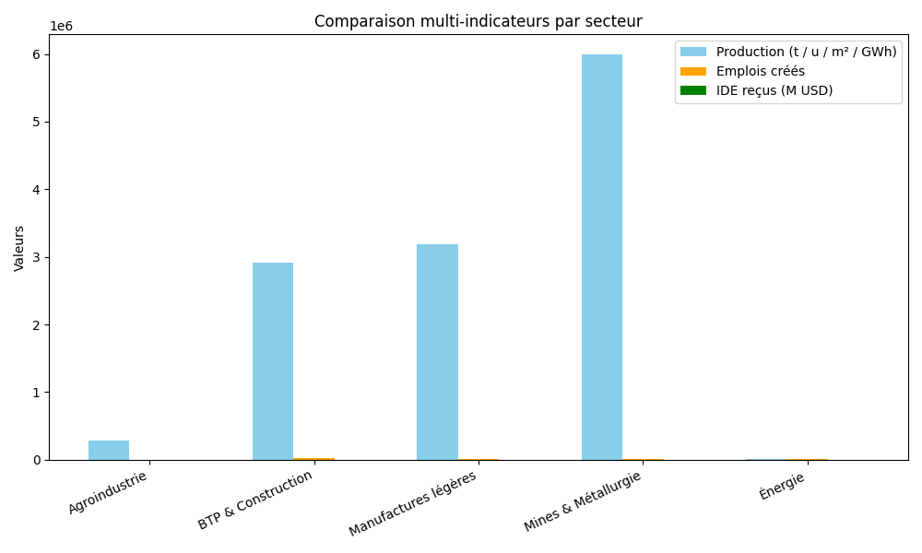
Secteur | Production totale | Emplois totaux | % Emploi femmes | IDE totaux | Tendance clé
Mines & Métallurgie | Très élevée | Moyenne | Faible | Très élevée | Concentration sur grands acteurs, dépendance infrastructures
Agroindustrie | Moyenne | Faible | Élevée | Faible | Croissance régulière, main-d’œuvre féminine forte
Manufactures légères | Moyenne-élevée | Moyenne | Élevée | Moyenne | Consommation locale, emploi jeune/féminin, dépendance matières
BTP & Construction | Moyenne | Très élevée | Faible | Moyenne-élevée | Cyclique, dépend financement, faible féminisation
Énergie | Moyenne-élevée | Moyenne | Faible-moyenne | Moyenne | Croissance soutenue, dépendance infrastructures et renouvelables

Si tu veux, je peux produire un graphique synthétique multi‑secteurs combinant production, emploi et IDE pour visualiser ces tendances.

Veux‑tu que je fasse ça ?

